新皮肤
1.27版本
新皮肤
皮肤名 | 类型 | 品质 | 命中效果 | 参考
腊肠 | 雪炮 | 紫色 | 无 | 腊肠犬
葫芦 | 雪炮 | 紫色 | 无 | 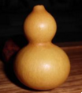
爆米花机 | 雪炮 | 紫色 | 无 | 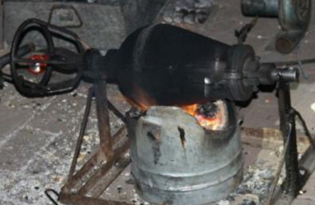
消防栓 | 雪炮 | 紫色 | 无
玉米炮 | 雪炮 | 紫色 | 无 | 植物大战僵尸玉米加农炮
路障 | 雪炮 | 紫色 | 无
马靴 | 雪炮 | 紫色 | 无
青花瓷 | 雪炮 | 金色 | 无 | 青花瓷瓶
包子 | 雪球 | 紫色 | 白色和肉色的碎块 | 肉包子
手机 | 雪球 | 金色 | 带电火花的小爆炸 | 三星NOTE7
西瓜

